일식Recipe 용지
日食 RECIPE
 |  |  |  |  |  |  | 2020년 | 10월 | 9일
일어 메뉴명 |  | エッグホース
한글 메뉴명 |  | 달걀말이
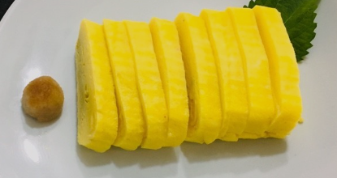 (사진) |  |  |  |  |  | 조리순서요약
 |  |  |  |  |  | 달걀은 체에 걸러 사각팬에서 말아준다. 그리고 간장무즙을 만든다.

식재료 | 재료(일어) | 재료(한글) | 분량 | 재료(일어) | 재료(한글) | 분량 | 재료(일어) | 재료(한글) | 분량
 | 卵 | 달걀 | 6개 | かつお節 | 가다랑어포 | 10g
 | 白砂糖 | 흰설탕 | 20g | 料理酒 | 맛술 | 20ml
 | 干し昆布 | 건다시마 | 1장 | 大根 | 무 | 100g
 | 塩 | 소금 | 10g | 濃口醤油 | 진간장 | 30ml
 | 食用油 | 식용유 | 50ml | 青茶の葉 | 청차조기잎 | 2장
1. 기초 재료손질
1. 무는 강판에 갈아준다. 2. 계란은 설탕, 소금, 맛술을 섞어 체에 걸러준다.
2. 조리 방법
1. 가쓰오다시물을 내준다. 2. 사각팬에 기름 코팅을 하고 계란을 적당량 넣어가면서 말아준다. 3. 김발에 말아 모양을 내준다. 4. 계란말이는 길이 8cm, 두께 1cm로 8개 만들어준다. 4. 완성접시에 시소잎과 계란말이를 올려주고 간 무 위에 간장을 뿌려준다.
3. 실습소감 & 기타
오랜만에 계란말이를 해봤는데 덜 익으면 찢어지고 더 익히면 접착이 안되서 불조절이 굉장히 어려웠던 것 같다.

